상품제안서
네이쳐 야외접이식 야전침대 | 상품코드: S33348

 |  |  |  |  |  |  | 02-713-8555 | www.synergygift.co.kr
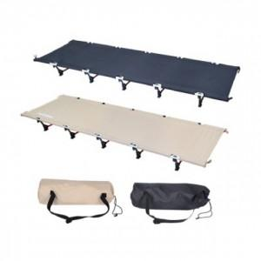

【상세/제작정보】

【인쇄/포장옵션】 | 실크 / 포장불가능

【공급단가】 | 수량 | 10~ | 50~ | 100~ | 300~ | 500~
*VAT별도 | 단가 | 89,370원 | 86,060원 | 82,750원 | 79,440원 | 77,450원

【상품 URL】 | https://www.synergygift.co.kr:443/src/goods_detail.php?gdno=33348

